手順書_はじめに
 |  |  |  | C1.0 |  |  |  |  |  |  |  |  | C2.0 | EOL
 | ヒートマップ 4.1.2 ＞ 手順書

 |  | このワークブックは？

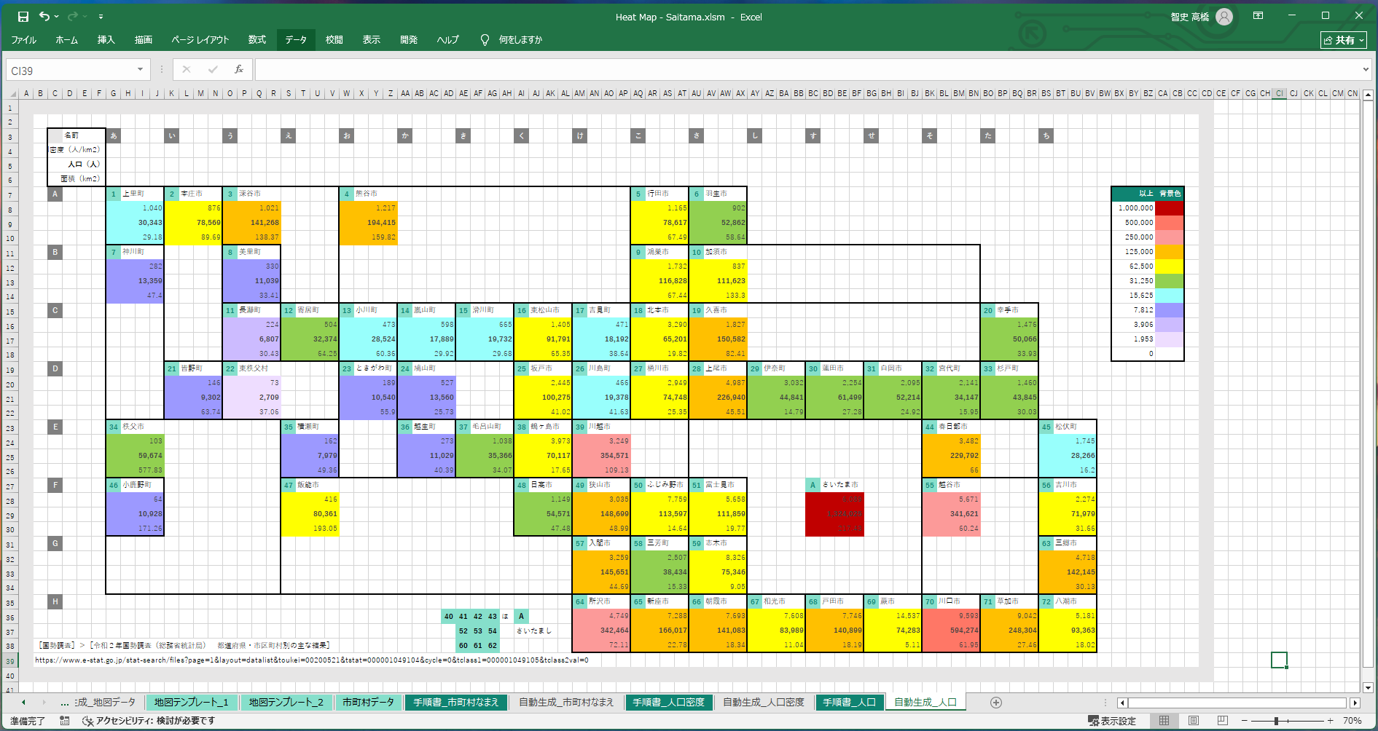

 |  |  | 👆 | いわゆるヒートマップですが、その地図の部分を編集できるようにしたツールです。
 |  |  |  | 強くデフォルメした地図を用意できることで、現場での暗記力、判断速度を補うことを狙うものです。

 |  | 手順１

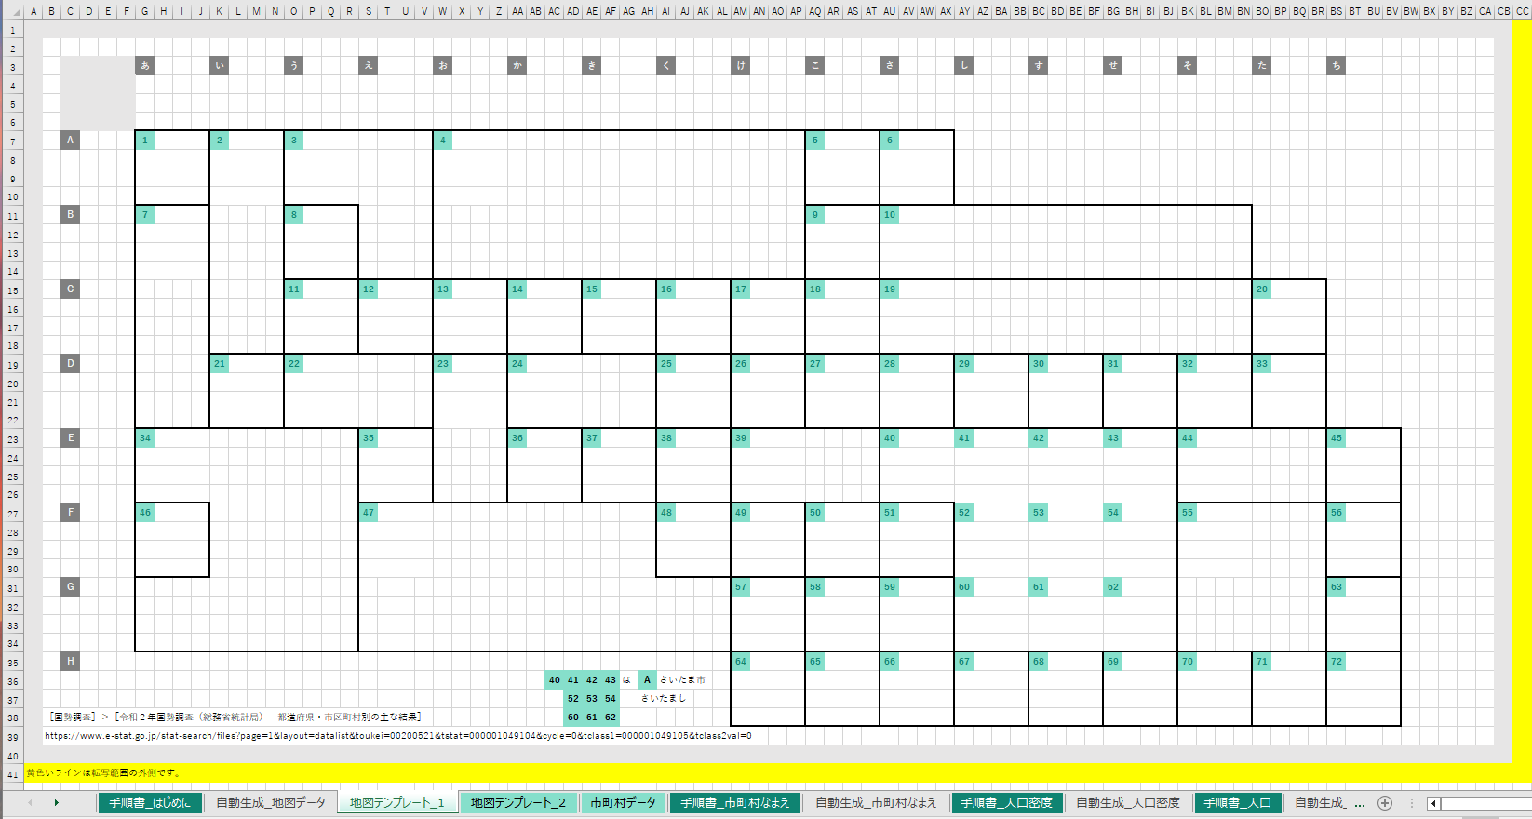

 |  |  |  |  | ［地図テンプレート_XXXX］ |  |  |  |  |  | ワークシートを編集して地図をお絵描きしてください。

 |  |  |  |  | このとき、
 |  |  |  |  |  |  | 1
 |  |  |  |  | をコピー貼り付けして、非公式市区町村番号（InformalCityId）を任意に付けて置いていってください。背景色、文字色で認識します。

 |  |  | 内容は、既存のワークシートを参考にしてください。
 |  |  | ワークシートの _1 の部分を変えて最大１０シートまで対応することができます。

 |  | 手順２

 |  |  | 👇 | 作った |  | ［地図テンプレート_XXXX］ |  |  |  |  |  | ワークシートのシート名を入力してください。
 |  |  |  | １０件まで対応します。
 |  |  |  | ワークシート名 |  |  |  |  |  |  |  |  | 範囲
R1.1.0 |  |  | 1 | 地図テンプレート_全国 |  |  |  |  |  |  |  |  | A1:CB40
 |  |  |  | ワークシート名 |  |  |  |  |  |  |  |  | 範囲
R1.2.0 |  |  | 2
 |  |  |  | ワークシート名 |  |  |  |  |  |  |  |  | 範囲
R1.3.0 |  |  | 3
 |  |  |  | ワークシート名 |  |  |  |  |  |  |  |  | 範囲
R1.4.0 |  |  | 4
 |  |  |  | ワークシート名 |  |  |  |  |  |  |  |  | 範囲
R1.5.0 |  |  | 5
 |  |  |  | ワークシート名 |  |  |  |  |  |  |  |  | 範囲
R1.6.0 |  |  | 6
 |  |  |  | ワークシート名 |  |  |  |  |  |  |  |  | 範囲
R1.7.0 |  |  | 7
 |  |  |  | ワークシート名 |  |  |  |  |  |  |  |  | 範囲
R1.8.0 |  |  | 8
 |  |  |  | ワークシート名 |  |  |  |  |  |  |  |  | 範囲
R1.9.0 |  |  | 9
 |  |  |  | ワークシート名 |  |  |  |  |  |  |  |  | 範囲
R1.10.0 |  |  | 10

 |  | 手順２

 |  |  |  |  | ［市町村データ］ |  |  | ワークシートを頑張って入力してください。コピー貼り付けと手調整の能力が試されます。

 |  |  | 既存のワークシートを参考にしてください。

 |  |  | TIPS |  | この表は［なまえ］列で昇順ソートすると、［InformalCityId］を逆引きするのに便利です。

 |  | 手順３

 |  |  | 👇 | 以下のボタンを押してください。

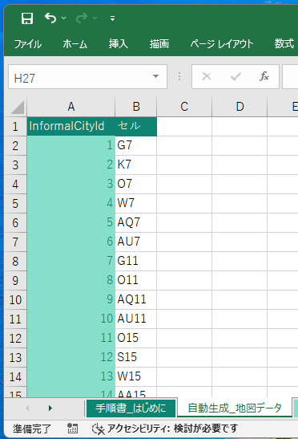

 |  |  |  |  | ［自動生成_地図データ］ |  |  |  |  | ワークシートが自動生成されます。これは後でヒートマップを自動生成するときに使われます。

 |  | 手順４

 |  |  | 引き続き、
 |  |  |  | ■ | ［手順書_市町村なまえ］ |  |  |  |  | ワークシート
 |  |  |  | ■ | ［手順書_人口密度］ |  |  |  | ワークシート
 |  |  |  | ■ | ［手順書_人口］ |  |  | ワークシート
 |  |  | を読んでください。

 | 以上
EOF

市町村データ
InformalCityId | 都道府県・市区町村名 | 名前 | なまえ | 都道府県・市区町村名（英語） | 人口（人） | 男（人） | 女（人） | 2015年（平成27年）の人口（組替）（人） | 5年間の人口増減数（人） | 5年間の人口増減率（％） | 面積（km2） | 人口密度（人/km2） | 平均年齢（歳） | 年齢中位数（歳） | 15歳未満（人） | 15～64歳（人） | 65歳以上（人） | 15歳未満（％） | 15～64歳（％） | 65歳以上（％） | 15歳未満（人） | 15～64歳（人） | 65歳以上（人） | 15歳未満（％） | 15～64歳（％） | 65歳以上（％） | 15歳未満（人） | 15～64歳（人） | 65歳以上（人） | 15歳未満（％） | 15～64歳（％） | 65歳以上（％） | 人口性比 | 日本人（人） | 外国人（人） | 総世帯（世帯） | 一般世帯（世帯） | 施設等の世帯（世帯） | 2015年（平成27年）の世帯数（組替）（世帯） | 一般世帯（世帯） | うち核家族世帯（世帯） | 夫婦のみの世帯（世帯） | 夫婦と子供から成る世帯（世帯） | 男親と子供から成る世帯（世帯） | 女親と子供から成る世帯（世帯） | うち単独世帯（世帯） | うち65歳以上の単独世帯（世帯） | （再掲）夫65歳以上，妻60歳以上の夫婦のみの世帯（世帯） | （再掲）3世代世帯（世帯）
1 | 01000_北海道 | 北海道 | ほっかいどう | Hokkaido | 5,224,614 | 2,465,088 | 2,759,526 | 5,381,733 | -157,119 | -2.9 | 83,424.44 | 66.6 | 49.8 | 51.3 | 556,526 | 2,988,800 | 1,679,288 | 10.7 | 57.2 | 32.1 | 284,897 | 1,477,750 | 702,441 | 11.6 | 59.9 | 28.5 | 271,629 | 1,511,050 | 976,847 | 9.8 | 54.8 | 35.4 | 89.3 | 5,188,441 | 36,173 | 2,476,846 | 2,469,063 | 7,783 | 2,444,810 | 2,469,063 | 1,324,406 | 584,819 | 511,571 | 29,921 | 198,095 | 999,825 | 361,735 | 345,741 | 59,601
2 | 02000_青森県 | 青森 | あおもり | Aomori-ken | 1,237,984 | 583,402 | 654,582 | 1,308,265 | -70,281 | -5.4 | 9,645.64 | 128.3 | 50.8 | 53.4 | 130,259 | 689,910 | 417,815 | 10.5 | 55.7 | 33.7 | 66,483 | 345,000 | 171,919 | 11.4 | 59.1 | 29.5 | 63,776 | 344,910 | 245,896 | 9.7 | 52.7 | 37.6 | 89.1 | 1,232,227 | 5,757 | 511,526 | 509,649 | 1,877 | 510,945 | 509,649 | 268,760 | 100,962 | 109,399 | 7,734 | 50,665 | 168,917 | 71,752 | 60,995 | 42,895
［国勢調査］＞［令和２年国勢調査（総務省統計局） 都道府県・市区町村別の主な結果］
https://www.e-stat.go.jp/stat-search/files?page=1&layout=datalist&toukei=00200521&tstat=000001049104&cycle=0&tclass1=000001049105&tclass2val=0
※ヘッダーは［国勢調査］から貼り付けた後、利用する列は、［元の名前］を欄外に残しつつ、
［分かりやすく短い名前］で１行になるよう手調整してください。
3 | 03000_岩手県 | 岩手 | いわて | Iwate-ken | 1,210,534 | 582,952 | 627,582 | 1,279,594 | -69,060 | -5.4 | 15,275.01 | 79.2 | 50.6 | 52.9 | 132,735 | 670,784 | 407,015 | 11.0 | 55.4 | 33.6 | 67,919 | 342,813 | 172,220 | 11.7 | 58.8 | 29.5 | 64,816 | 327,971 | 234,795 | 10.3 | 52.3 | 37.4 | 92.9 | 1,203,203 | 7,331 | 492,436 | 490,828 | 1,608 | 493,049 | 490,828 | 252,005 | 94,910 | 105,474 | 7,549 | 44,072 | 163,290 | 62,424 | 57,656 | 46,934
5 | 04000_宮城県 | 宮城 | みやぎ | Miyagi-ken | 2,301,996 | 1,122,598 | 1,179,398 | 2,333,899 | -31,903 | -1.4 | 7,282.29 | 316.1 | 47.4 | 48.1 | 268,931 | 1,385,425 | 647,640 | 11.7 | 60.2 | 28.1 | 137,916 | 701,792 | 282,890 | 12.3 | 62.5 | 25.2 | 131,015 | 683,633 | 364,750 | 11.1 | 58.0 | 30.9 | 95.2 | 2,280,203 | 21,793 | 982,523 | 980,549 | 1,974 | 944,720 | 980,549 | 507,063 | 181,038 | 234,787 | 13,068 | 78,170 | 362,255 | 97,239 | 102,638 | 67,505
4 | 05000_秋田県 | 秋田 | あきた | Akita-ken | 959,502 | 452,439 | 507,063 | 1,023,119 | -63,617 | -6.2 | 11,637.52 | 82.4 | 52.9 | 56.4 | 92,855 | 506,960 | 359,687 | 9.7 | 52.8 | 37.5 | 47,526 | 255,856 | 149,057 | 10.5 | 56.6 | 32.9 | 45,329 | 251,104 | 210,630 | 8.9 | 49.5 | 41.5 | 89.2 | 955,659 | 3,843 | 385,187 | 383,531 | 1,656 | 388,560 | 383,531 | 203,177 | 81,772 | 81,097 | 5,755 | 34,553 | 117,169 | 55,437 | 52,719 | 39,453
7 | 06000_山形県 | 山形 | やまがた | Yamagata-ken | 1,068,027 | 516,438 | 551,589 | 1,123,891 | -55,864 | -5.0 | 9,323.15 | 114.6 | 50.5 | 52.8 | 120,271 | 586,578 | 361,178 | 11.3 | 54.9 | 33.8 | 61,700 | 298,506 | 156,232 | 11.9 | 57.8 | 30.3 | 58,571 | 288,072 | 204,946 | 10.6 | 52.2 | 37.2 | 93.6 | 1,060,586 | 7,441 | 398,015 | 396,792 | 1,223 | 393,396 | 396,792 | 202,342 | 75,330 | 89,321 | 5,814 | 31,877 | 112,791 | 43,451 | 47,618 | 55,238
8 | 07000_福島県 | 福島 | ふくしま | Fukushima-ken | 1,833,152 | 903,864 | 929,288 | 1,914,039 | -80,887 | -4.2 | 13,784.14 | 133.0 | 49.5 | 51.5 | 206,993 | 1,045,887 | 580,272 | 11.3 | 57.1 | 31.7 | 105,826 | 543,951 | 254,087 | 11.7 | 60.2 | 28.1 | 101,167 | 501,936 | 326,185 | 10.9 | 54.0 | 35.1 | 97.3 | 1,819,085 | 14,067 | 742,911 | 740,089 | 2,822 | 737,598 | 740,089 | 384,082 | 142,632 | 168,068 | 11,393 | 61,989 | 245,335 | 87,168 | 86,303 | 69,042
6 | 08000_茨城県 | 茨城 | いばらぎ | Ibaraki-ken | 2,867,009 | 1,430,976 | 1,436,033 | 2,916,976 | -49,967 | -1.7 | 6,097.39 | 470.2 | 48.2 | 49.3 | 334,614 | 1,681,662 | 850,733 | 11.7 | 58.7 | 29.7 | 171,619 | 875,622 | 383,735 | 12.0 | 61.2 | 26.8 | 162,995 | 806,040 | 466,998 | 11.4 | 56.1 | 32.5 | 99.6 | 2,801,640 | 65,369 | 1,184,133 | 1,181,598 | 2,535 | 1,124,349 | 1,181,598 | 664,239 | 245,778 | 308,921 | 18,395 | 91,145 | 385,760 | 125,596 | 149,952 | 80,078
9 | 09000_栃木県 | 栃木 | とちぎ | Tochigi-ken | 1,933,146 | 964,930 | 968,216 | 1,974,255 | -41,109 | -2.1 | 6,408.09 | 301.7 | 48.0 | 49.0 | 228,224 | 1,142,706 | 562,216 | 11.8 | 59.1 | 29.1 | 117,603 | 595,117 | 252,210 | 12.2 | 61.7 | 26.1 | 110,621 | 547,589 | 310,006 | 11.4 | 56.6 | 32.0 | 99.7 | 1,891,396 | 41,750 | 796,923 | 795,449 | 1,474 | 763,097 | 795,449 | 439,807 | 158,484 | 207,956 | 12,370 | 60,997 | 261,757 | 85,355 | 92,717 | 56,778
12 | 10000_群馬県 | 群馬 | ぐんま | Gumma-ken | 1,939,110 | 959,411 | 979,699 | 1,973,115 | -34,005 | -1.7 | 6,362.28 | 304.8 | 48.4 | 49.6 | 226,573 | 1,127,799 | 584,738 | 11.7 | 58.2 | 30.2 | 116,058 | 583,309 | 260,044 | 12.1 | 60.8 | 27.1 | 110,515 | 544,490 | 324,694 | 11.3 | 55.6 | 33.1 | 97.9 | 1,879,820 | 59,290 | 805,252 | 803,215 | 2,037 | 773,952 | 803,215 | 462,667 | 168,709 | 219,169 | 12,408 | 62,381 | 260,100 | 93,993 | 103,437 | 43,722
13 | 11000_埼玉県 | 埼玉 | さいたま | Saitama-ken | 7,344,765 | 3,652,169 | 3,692,596 | 7,266,534 | 78,231 | 1.1 | 3,797.75 | 1,934.0 | 46.8 | 47.7 | 872,859 | 4,488,130 | 1,983,776 | 11.9 | 61.1 | 27.0 | 446,651 | 2,310,824 | 894,694 | 12.2 | 63.3 | 24.5 | 426,208 | 2,177,306 | 1,089,082 | 11.5 | 59.0 | 29.5 | 98.9 | 7,159,087 | 185,678 | 3,162,743 | 3,157,627 | 5,116 | 2,971,659 | 3,157,627 | 1,849,525 | 650,271 | 911,592 | 47,929 | 239,733 | 1,072,139 | 332,963 | 376,464 | 105,717
10 | 12000_千葉県 | 千葉 | ちば | Chiba-ken | 6,284,480 | 3,117,987 | 3,166,493 | 6,222,666 | 61,814 | 1.0 | 5,157.57 | 1,218.5 | 47.1 | 48.0 | 736,623 | 3,813,987 | 1,733,870 | 11.7 | 60.7 | 27.6 | 377,749 | 1,962,763 | 777,475 | 12.1 | 62.9 | 24.9 | 358,874 | 1,851,224 | 956,395 | 11.3 | 58.5 | 30.2 | 98.5 | 6,122,205 | 162,275 | 2,773,840 | 2,767,661 | 6,179 | 2,609,132 | 2,767,661 | 1,572,544 | 572,435 | 755,321 | 39,564 | 205,224 | 1,003,440 | 299,889 | 335,025 | 95,699
14 | 13000_東京都 | 東京 | とうきょう | Tokyo-to | 14,047,594 | 6,898,388 | 7,149,206 | 13,515,272 | 532,322 | 3.9 | 2,194.03 | 6,402.6 | 45.3 | 45.1 | 1,568,415 | 9,284,428 | 3,194,751 | 11.2 | 66.1 | 22.7 | 802,651 | 4,714,667 | 1,381,070 | 11.6 | 68.3 | 20.0 | 765,764 | 4,569,761 | 1,813,681 | 10.7 | 63.9 | 25.4 | 96.5 | 13,484,028 | 563,566 | 7,227,180 | 7,216,650 | 10,530 | 6,701,123 | 7,216,650 | 3,299,649 | 1,185,040 | 1,588,460 | 76,177 | 449,972 | 3,625,810 | 811,408 | 564,594 | 97,110
16 | 14000_神奈川県 | 神奈川 | かながわ | Kanagawa-ken | 9,237,337 | 4,588,268 | 4,649,069 | 9,126,213 | 111,124 | 1.2 | 2,416.11 | 3,823.2 | 46.5 | 47.3 | 1,086,468 | 5,790,049 | 2,360,820 | 11.8 | 62.7 | 25.6 | 556,916 | 2,985,490 | 1,045,862 | 12.1 | 65.1 | 22.8 | 529,552 | 2,804,559 | 1,314,958 | 11.4 | 60.3 | 28.3 | 98.7 | 9,006,608 | 230,729 | 4,223,706 | 4,210,122 | 13,584 | 3,979,277 | 4,210,122 | 2,350,377 | 843,850 | 1,154,510 | 54,961 | 297,056 | 1,650,991 | 459,724 | 460,516 | 93,407
11 | 15000_新潟県 | 新潟 | にいがた | Niigata-ken | 2,201,272 | 1,068,670 | 1,132,602 | 2,304,264 | -102,992 | -4.5 | 12,583.96 | 174.9 | 49.9 | 51.6 | 247,924 | 1,232,070 | 721,278 | 11.3 | 56.0 | 32.8 | 127,131 | 629,444 | 312,095 | 11.9 | 58.9 | 29.2 | 120,793 | 602,626 | 409,183 | 10.7 | 53.2 | 36.1 | 94.4 | 2,185,171 | 16,101 | 864,750 | 862,796 | 1,954 | 848,150 | 862,796 | 459,787 | 169,203 | 207,861 | 12,778 | 69,945 | 266,182 | 98,746 | 105,469 | 90,547
19 | 16000_富山県 | 富山 | とやま | Toyama-ken | 1,034,814 | 502,637 | 532,177 | 1,066,328 | -31,514 | -3.0 | 4,247.58 | 243.6 | 49.7 | 50.9 | 116,346 | 581,617 | 336,851 | 11.2 | 56.2 | 32.6 | 59,917 | 299,133 | 143,587 | 11.9 | 59.5 | 28.6 | 56,429 | 282,484 | 193,264 | 10.6 | 53.1 | 36.3 | 94.4 | 1,017,321 | 17,493 | 403,989 | 403,007 | 982 | 391,171 | 403,007 | 220,136 | 79,713 | 103,168 | 5,676 | 31,579 | 119,523 | 46,175 | 50,694 | 40,632
22 | 17000_石川県 | 石川 | いしかわ | Ishikawa-ken | 1,132,526 | 549,771 | 582,755 | 1,154,008 | -21,482 | -1.9 | 4,186.21 | 270.5 | 47.9 | 48.9 | 137,365 | 657,990 | 337,171 | 12.1 | 58.1 | 29.8 | 70,265 | 334,930 | 144,576 | 12.8 | 60.9 | 26.3 | 67,100 | 323,060 | 192,595 | 11.5 | 55.4 | 33.0 | 94.3 | 1,117,364 | 15,162 | 469,910 | 468,835 | 1,075 | 453,368 | 468,835 | 255,131 | 94,895 | 119,723 | 5,890 | 34,623 | 162,531 | 52,169 | 59,024 | 31,185
25 | 18000_福井県 | 福井 | ふくい | Fukui-ken | 766,863 | 373,973 | 392,890 | 786,740 | -19,877 | -2.5 | 4,190.52 | 183.0 | 48.5 | 49.8 | 95,809 | 436,121 | 234,933 | 12.5 | 56.9 | 30.6 | 49,261 | 222,953 | 101,759 | 13.2 | 59.6 | 27.2 | 46,548 | 213,168 | 133,174 | 11.8 | 54.3 | 33.9 | 95.2 | 752,018 | 14,845 | 291,662 | 290,692 | 970 | 279,687 | 290,692 | 155,501 | 56,546 | 72,909 | 4,015 | 22,031 | 86,282 | 31,367 | 35,264 | 33,388
15 | 19000_山梨県 | 山梨 | やまなし | Yamanashi-ken | 809,974 | 397,309 | 412,665 | 834,930 | -24,956 | -3.0 | 4,465.27 | 181.4 | 49.0 | 50.8 | 92,723 | 467,443 | 249,808 | 11.4 | 57.7 | 30.8 | 47,326 | 239,956 | 110,027 | 11.9 | 60.4 | 27.7 | 45,397 | 227,487 | 139,781 | 11.0 | 55.1 | 33.9 | 96.3 | 794,358 | 15,616 | 338,853 | 338,057 | 796 | 330,976 | 338,057 | 191,669 | 73,487 | 86,374 | 4,904 | 26,904 | 110,192 | 42,105 | 45,196 | 20,205
17 | 20000_長野県 | 長野 | ながの | Nagano-ken | 2,048,011 | 1,000,389 | 1,047,622 | 2,098,804 | -50,793 | -2.4 | 13,561.56 | 151.0 | 49.4 | 50.9 | 245,285 | 1,148,164 | 654,562 | 12.0 | 56.1 | 32.0 | 125,595 | 586,672 | 288,122 | 12.6 | 58.6 | 28.8 | 119,690 | 561,492 | 366,440 | 11.4 | 53.6 | 35.0 | 95.5 | 2,013,539 | 34,472 | 832,097 | 829,979 | 2,118 | 807,108 | 829,979 | 465,774 | 182,389 | 208,863 | 11,764 | 62,758 | 257,508 | 96,359 | 112,936 | 63,295
20 | 21000_岐阜県 | 岐阜 | ぎふ | Gifu-ken | 1,978,742 | 960,436 | 1,018,306 | 2,031,903 | -53,161 | -2.6 | 10,621.29 | 186.3 | 48.4 | 49.7 | 242,504 | 1,133,872 | 602,366 | 12.3 | 57.3 | 30.4 | 124,238 | 571,611 | 264,587 | 12.9 | 59.5 | 27.5 | 118,266 | 562,261 | 337,779 | 11.6 | 55.2 | 33.2 | 94.3 | 1,924,681 | 54,061 | 780,730 | 779,029 | 1,701 | 753,212 | 779,029 | 446,358 | 165,701 | 211,754 | 10,754 | 58,149 | 228,715 | 85,160 | 107,033 | 64,159
18 | 22000_静岡県 | 静岡 | しずおか | Shizuoka-ken | 3,633,202 | 1,791,118 | 1,842,084 | 3,700,305 | -67,103 | -1.8 | 7,777.35 | 467.2 | 48.4 | 49.7 | 439,490 | 2,100,962 | 1,092,750 | 12.1 | 57.8 | 30.1 | 225,391 | 1,082,681 | 483,046 | 12.6 | 60.4 | 27.0 | 214,099 | 1,018,281 | 609,704 | 11.6 | 55.3 | 33.1 | 97.2 | 3,540,934 | 92,268 | 1,483,472 | 1,480,969 | 2,503 | 1,429,600 | 1,480,969 | 829,251 | 305,165 | 385,860 | 21,488 | 116,738 | 472,201 | 166,069 | 182,564 | 109,658
21 | 23000_愛知県 | 愛知 | あいち | Aichi-ken | 7,542,415 | 3,761,502 | 3,780,913 | 7,483,128 | 59,287 | 0.8 | 5,173.07 | 1,458.0 | 45.6 | 46.3 | 980,388 | 4,654,635 | 1,907,392 | 13.0 | 61.7 | 25.3 | 502,734 | 2,410,818 | 847,950 | 13.4 | 64.1 | 22.5 | 477,654 | 2,243,817 | 1,059,442 | 12.6 | 59.3 | 28.0 | 99.5 | 7,283,260 | 259,155 | 3,238,301 | 3,233,126 | 5,175 | 3,063,833 | 3,233,126 | 1,794,260 | 623,565 | 900,894 | 41,751 | 228,050 | 1,175,221 | 323,796 | 352,211 | 146,189
24 | 24000_三重県 | 三重 | みえ | Mie-ken | 1,770,254 | 864,475 | 905,779 | 1,815,865 | -45,611 | -2.5 | 5,774.49 | 306.6 | 48.3 | 49.5 | 213,373 | 1,027,332 | 529,549 | 12.1 | 58.0 | 29.9 | 109,236 | 523,670 | 231,569 | 12.6 | 60.6 | 26.8 | 104,137 | 503,662 | 297,980 | 11.5 | 55.6 | 32.9 | 95.4 | 1,718,708 | 51,546 | 742,598 | 741,183 | 1,415 | 720,292 | 741,183 | 423,745 | 164,116 | 196,585 | 9,852 | 53,192 | 244,698 | 88,354 | 102,675 | 40,236
23 | 25000_滋賀県 | 滋賀 | しが | Shiga-ken | 1,413,610 | 697,429 | 716,181 | 1,412,916 | 694 | 0.0 | 4,017.38 | 351.9 | 45.9 | 46.7 | 192,256 | 849,686 | 371,668 | 13.6 | 60.1 | 26.3 | 98,854 | 432,974 | 165,601 | 14.2 | 62.1 | 23.7 | 93,402 | 416,712 | 206,067 | 13.0 | 58.2 | 28.8 | 97.4 | 1,380,486 | 33,124 | 571,374 | 570,529 | 845 | 537,550 | 570,529 | 330,640 | 115,817 | 167,640 | 7,179 | 40,004 | 182,011 | 53,625 | 70,197 | 35,996
27 | 26000_京都府 | 京都 | きょうと | Kyoto-fu | 2,578,087 | 1,231,468 | 1,346,619 | 2,610,353 | -32,266 | -1.2 | 4,612.20 | 559.0 | 47.7 | 48.5 | 294,399 | 1,527,284 | 756,404 | 11.4 | 59.2 | 29.3 | 151,054 | 757,261 | 323,153 | 12.3 | 61.5 | 26.2 | 143,345 | 770,023 | 433,251 | 10.6 | 57.2 | 32.2 | 91.4 | 2,520,012 | 58,075 | 1,190,527 | 1,188,903 | 1,624 | 1,152,902 | 1,188,903 | 622,055 | 229,823 | 286,412 | 14,889 | 90,931 | 489,815 | 153,688 | 143,699 | 36,133
28 | 27000_大阪府 | 大阪 | おおさか | Osaka-fu | 8,837,685 | 4,235,956 | 4,601,729 | 8,839,469 | -1,784 | 0.0 | 1,905.32 | 4,638.4 | 47.1 | 47.9 | 1,032,375 | 5,363,326 | 2,441,984 | 11.7 | 60.7 | 27.6 | 527,944 | 2,658,750 | 1,049,262 | 12.5 | 62.8 | 24.8 | 504,431 | 2,704,576 | 1,392,722 | 11.0 | 58.8 | 30.3 | 92.1 | 8,595,483 | 242,202 | 4,135,879 | 4,126,995 | 8,884 | 3,923,887 | 4,126,995 | 2,192,989 | 774,121 | 1,020,391 | 53,727 | 344,750 | 1,727,107 | 567,399 | 452,935 | 86,646
30 | 28000_兵庫県 | 兵庫 | ひょうご | Hyogo-ken | 5,465,002 | 2,599,756 | 2,865,246 | 5,534,800 | -69,798 | -1.3 | 8,401.02 | 650.5 | 48.0 | 49.2 | 666,511 | 3,197,092 | 1,601,399 | 12.2 | 58.5 | 29.3 | 341,518 | 1,570,055 | 688,183 | 13.1 | 60.4 | 26.5 | 324,993 | 1,627,037 | 913,216 | 11.3 | 56.8 | 31.9 | 90.7 | 5,356,648 | 108,354 | 2,402,484 | 2,399,358 | 3,126 | 2,315,200 | 2,399,358 | 1,371,842 | 510,055 | 639,014 | 30,998 | 191,775 | 862,511 | 313,735 | 310,554 | 78,607
26 | 29000_奈良県 | 奈良 | なら | Nara-ken | 1,324,473 | 623,926 | 700,547 | 1,364,316 | -39,843 | -2.9 | 3,690.94 | 358.8 | 49.0 | 50.7 | 154,836 | 749,514 | 420,123 | 11.7 | 56.6 | 31.7 | 78,996 | 362,335 | 182,595 | 12.7 | 58.1 | 29.3 | 75,840 | 387,179 | 237,528 | 10.8 | 55.3 | 33.9 | 89.1 | 1,311,730 | 12,743 | 544,981 | 543,908 | 1,073 | 530,221 | 543,908 | 340,422 | 129,786 | 156,466 | 7,602 | 46,568 | 159,204 | 70,741 | 86,726 | 25,015
29 | 30000_和歌山県 | 和歌山 | わかやま | Wakayama-ken | 922,584 | 435,051 | 487,533 | 963,579 | -40,995 | -4.3 | 4,724.65 | 195.3 | 50.2 | 52.3 | 105,598 | 509,212 | 307,774 | 11.4 | 55.2 | 33.4 | 54,010 | 250,980 | 130,061 | 12.4 | 57.7 | 29.9 | 51,588 | 258,232 | 177,713 | 10.6 | 53.0 | 36.5 | 89.2 | 916,179 | 6,405 | 394,483 | 393,489 | 994 | 392,332 | 393,489 | 233,292 | 92,680 | 100,052 | 5,699 | 34,861 | 127,908 | 64,404 | 59,239 | 17,459
31 | 31000_鳥取県 | 鳥取 | とっとり | Tottori-ken | 553,407 | 264,432 | 288,975 | 573,441 | -20,034 | -3.5 | 3,507.14 | 157.8 | 49.2 | 50.8 | 68,542 | 306,288 | 178,577 | 12.4 | 55.3 | 32.3 | 35,182 | 153,956 | 75,294 | 13.3 | 58.2 | 28.5 | 33,360 | 152,332 | 103,283 | 11.5 | 52.7 | 35.7 | 91.5 | 548,766 | 4,641 | 219,742 | 219,069 | 673 | 216,894 | 219,069 | 115,881 | 41,682 | 51,398 | 3,250 | 19,551 | 70,641 | 27,170 | 26,164 | 20,626
35 | 32000_島根県 | 島根 | しまね | Shimane-ken | 671,126 | 324,291 | 346,835 | 694,352 | -23,226 | -3.3 | 6,707.89 | 100.1 | 50.1 | 52.0 | 81,837 | 359,735 | 229,554 | 12.2 | 53.6 | 34.2 | 42,114 | 184,329 | 97,848 | 13.0 | 56.8 | 30.2 | 39,723 | 175,406 | 131,706 | 11.5 | 50.6 | 38.0 | 93.5 | 662,115 | 9,011 | 269,892 | 268,462 | 1,430 | 265,008 | 268,462 | 140,016 | 56,567 | 58,863 | 3,528 | 21,058 | 89,036 | 35,331 | 36,340 | 24,575
32 | 33000_岡山県 | 岡山 | おかやま | Okayama-ken | 1,888,432 | 908,045 | 980,387 | 1,921,525 | -33,093 | -1.7 | 7,114.33 | 265.4 | 48.0 | 48.8 | 233,416 | 1,082,126 | 572,890 | 12.4 | 57.3 | 30.3 | 120,038 | 541,499 | 246,508 | 13.2 | 59.6 | 27.1 | 113,378 | 540,627 | 326,382 | 11.6 | 55.1 | 33.3 | 92.6 | 1,859,012 | 29,420 | 801,409 | 799,611 | 1,798 | 772,977 | 799,611 | 435,515 | 162,552 | 202,327 | 10,376 | 60,260 | 284,926 | 94,208 | 103,306 | 41,981
36 | 34000_広島県 | 広島 | ひろしま | Hiroshima-ken | 2,799,702 | 1,357,156 | 1,442,546 | 2,843,990 | -44,288 | -1.6 | 8,479.65 | 330.2 | 47.7 | 48.5 | 353,792 | 1,622,812 | 823,098 | 12.6 | 58.0 | 29.4 | 181,003 | 821,120 | 355,033 | 13.3 | 60.5 | 26.2 | 172,789 | 801,692 | 468,065 | 12.0 | 55.6 | 32.4 | 94.1 | 2,746,811 | 52,891 | 1,243,527 | 1,241,204 | 2,323 | 1,211,425 | 1,241,204 | 695,820 | 272,306 | 314,235 | 15,298 | 93,981 | 462,961 | 157,316 | 166,047 | 41,462
39 | 35000_山口県 | 山口 | やまぐち | Yamaguchi-ken | 1,342,059 | 636,736 | 705,323 | 1,404,729 | -62,670 | -4.5 | 6,112.54 | 219.6 | 50.4 | 52.3 | 153,838 | 723,588 | 464,633 | 11.5 | 53.9 | 34.6 | 78,833 | 362,964 | 194,939 | 12.4 | 57.0 | 30.6 | 75,005 | 360,624 | 269,694 | 10.6 | 51.1 | 38.2 | 90.3 | 1,326,043 | 16,016 | 598,824 | 597,309 | 1,515 | 598,834 | 597,309 | 336,505 | 143,402 | 137,230 | 7,711 | 48,162 | 218,208 | 94,207 | 92,911 | 20,793
34 | 36000_徳島県 | 徳島 | とくしま | Tokushima-ken | 719,559 | 343,265 | 376,294 | 755,733 | -36,174 | -4.8 | 4,146.75 | 173.5 | 50.5 | 52.7 | 78,361 | 395,215 | 245,983 | 10.9 | 54.9 | 34.2 | 40,262 | 197,131 | 105,872 | 11.7 | 57.4 | 30.8 | 38,099 | 198,084 | 140,111 | 10.1 | 52.6 | 37.2 | 91.2 | 713,716 | 5,843 | 308,210 | 307,358 | 852 | 305,754 | 307,358 | 165,161 | 65,180 | 71,917 | 4,306 | 23,758 | 109,570 | 42,341 | 42,224 | 17,536
33 | 37000_香川県 | 香川 | かがわ | Kagawa-ken | 950,244 | 459,197 | 491,047 | 976,263 | -26,019 | -2.7 | 1,876.78 | 506.3 | 49.0 | 50.2 | 114,662 | 533,564 | 302,018 | 12.1 | 56.2 | 31.8 | 58,723 | 269,750 | 130,724 | 12.8 | 58.7 | 28.5 | 55,939 | 263,814 | 171,294 | 11.4 | 53.7 | 34.9 | 93.5 | 937,342 | 12,902 | 406,985 | 406,062 | 923 | 398,551 | 406,062 | 230,506 | 90,550 | 102,399 | 5,682 | 31,875 | 139,818 | 53,301 | 56,782 | 19,096
37 | 38000_愛媛県 | 愛媛 | えひめ | Ehime-ken | 1,334,841 | 633,062 | 701,779 | 1,385,262 | -50,421 | -3.6 | 5,676.19 | 235.2 | 50.0 | 51.8 | 154,420 | 737,231 | 443,190 | 11.6 | 55.2 | 33.2 | 79,153 | 366,862 | 187,047 | 12.5 | 58.0 | 29.5 | 75,267 | 370,369 | 256,143 | 10.7 | 52.8 | 36.5 | 90.2 | 1,322,257 | 12,584 | 601,402 | 599,941 | 1,461 | 591,972 | 599,941 | 331,966 | 135,510 | 139,040 | 7,980 | 49,436 | 224,773 | 89,813 | 85,126 | 20,876
38 | 39000_高知県 | 高知 | こうち | Kochi-ken | 691,527 | 326,531 | 364,996 | 728,276 | -36,749 | -5.0 | 7,103.63 | 97.3 | 51.3 | 53.4 | 75,171 | 370,997 | 245,359 | 10.9 | 53.6 | 35.5 | 38,389 | 185,381 | 102,761 | 11.8 | 56.8 | 31.5 | 36,782 | 185,616 | 142,598 | 10.1 | 50.9 | 39.1 | 89.5 | 686,982 | 4,545 | 315,272 | 314,330 | 942 | 319,011 | 314,330 | 168,195 | 67,289 | 67,755 | 5,062 | 28,089 | 122,867 | 55,958 | 42,705 | 10,570
40 | 40000_福岡県 | 福岡 | ふくおか | Fukuoka-ken | 5,135,214 | 2,430,951 | 2,704,263 | 5,101,556 | 33,658 | 0.7 | 4,986.51 | 1,029.8 | 46.7 | 47.3 | 667,107 | 3,035,328 | 1,432,779 | 13.0 | 59.1 | 27.9 | 341,127 | 1,490,234 | 599,590 | 14.0 | 61.3 | 24.7 | 325,980 | 1,545,094 | 833,189 | 12.1 | 57.1 | 30.8 | 89.9 | 5,055,456 | 79,758 | 2,323,325 | 2,318,479 | 4,846 | 2,201,037 | 2,318,479 | 1,213,986 | 440,783 | 553,879 | 28,051 | 191,273 | 942,993 | 284,223 | 258,448 | 76,555
44 | 41000_佐賀県 | 佐賀 | さが | Saga-ken | 811,442 | 384,451 | 426,991 | 832,832 | -21,390 | -2.6 | 2,440.69 | 332.5 | 48.0 | 49.6 | 109,174 | 453,697 | 248,571 | 13.5 | 55.9 | 30.6 | 56,051 | 223,610 | 104,790 | 14.6 | 58.2 | 27.3 | 53,123 | 230,087 | 143,781 | 12.4 | 53.9 | 33.7 | 90.0 | 804,878 | 6,564 | 312,680 | 311,173 | 1,507 | 302,109 | 311,173 | 171,795 | 60,326 | 79,364 | 4,410 | 27,695 | 94,280 | 36,646 | 37,862 | 28,398
45 | 42000_長崎県 | 長崎 | ながさき | Nagasaki-ken | 1,312,317 | 616,912 | 695,405 | 1,377,187 | -64,870 | -4.7 | 4,130.98 | 317.7 | 49.7 | 52.1 | 164,573 | 714,726 | 433,018 | 12.5 | 54.5 | 33.0 | 84,489 | 350,646 | 181,777 | 13.7 | 56.8 | 29.5 | 80,084 | 364,080 | 251,241 | 11.5 | 52.4 | 36.1 | 88.7 | 1,303,067 | 9,250 | 558,230 | 556,130 | 2,100 | 560,720 | 556,130 | 313,876 | 127,381 | 129,115 | 7,573 | 49,807 | 191,470 | 83,871 | 79,510 | 27,671
46 | 43000_熊本県 | 熊本 | くまもと | Kumamoto-ken | 1,738,301 | 822,481 | 915,820 | 1,786,170 | -47,869 | -2.7 | 7,409.46 | 234.6 | 48.6 | 50.3 | 229,016 | 963,053 | 546,232 | 13.2 | 55.4 | 31.4 | 117,178 | 473,658 | 231,645 | 14.2 | 57.6 | 28.2 | 111,838 | 489,395 | 314,587 | 12.2 | 53.4 | 34.4 | 89.8 | 1,722,005 | 16,296 | 719,154 | 716,740 | 2,414 | 704,730 | 716,740 | 396,063 | 149,328 | 175,135 | 9,867 | 61,733 | 242,940 | 92,410 | 94,175 | 43,735
41 | 44000_大分県 | 大分 | おおいた | Oita-ken | 1,123,852 | 533,414 | 590,438 | 1,166,338 | -42,486 | -3.6 | 6,340.76 | 177.2 | 49.7 | 51.5 | 136,329 | 613,637 | 373,886 | 12.1 | 54.6 | 33.3 | 69,664 | 305,765 | 157,985 | 13.1 | 57.3 | 29.6 | 66,665 | 307,872 | 215,901 | 11.3 | 52.1 | 36.6 | 90.3 | 1,111,592 | 12,260 | 489,249 | 487,679 | 1,570 | 486,535 | 487,679 | 269,815 | 111,409 | 113,994 | 6,209 | 38,203 | 175,329 | 69,725 | 71,023 | 21,381
42 | 45000_宮崎県 | 宮崎 | みやざき | Miyazaki-ken | 1,069,576 | 504,763 | 564,813 | 1,104,069 | -34,493 | -3.1 | 7,735.22 | 138.3 | 49.2 | 51.3 | 140,291 | 580,412 | 348,873 | 13.1 | 54.3 | 32.6 | 71,649 | 284,874 | 148,240 | 14.2 | 56.4 | 29.4 | 68,642 | 295,538 | 200,633 | 12.2 | 52.3 | 35.5 | 89.4 | 1,062,573 | 7,003 | 470,055 | 468,575 | 1,480 | 462,858 | 468,575 | 267,348 | 111,275 | 109,470 | 6,292 | 40,311 | 167,776 | 70,639 | 69,461 | 16,113
43 | 46000_鹿児島県 | 鹿児島 | かごしま | Kagoshima-ken | 1,588,256 | 748,306 | 839,950 | 1,648,177 | -59,921 | -3.6 | 9,187.06 | 172.9 | 49.3 | 51.8 | 207,602 | 863,898 | 516,756 | 13.1 | 54.4 | 32.5 | 106,813 | 419,735 | 221,758 | 14.3 | 56.1 | 29.6 | 100,789 | 444,163 | 294,998 | 12.0 | 52.9 | 35.1 | 89.1 | 1,577,022 | 11,234 | 728,179 | 725,855 | 2,324 | 724,690 | 725,855 | 406,396 | 173,698 | 166,018 | 9,161 | 57,519 | 282,664 | 119,020 | 108,442 | 14,009
47 | 47000_沖縄県 | 沖縄 | おきなわ | Okinawa-ken | 1,467,480 | 722,812 | 744,668 | 1,433,566 | 33,914 | 2.4 | 2,282.59 | 642.9 | 43.5 | 44.1 | 243,943 | 892,133 | 331,404 | 16.6 | 60.8 | 22.6 | 124,384 | 449,380 | 149,048 | 17.2 | 62.2 | 20.6 | 119,559 | 442,753 | 182,356 | 16.1 | 59.5 | 24.5 | 97.1 | 1,447,245 | 20,235 | 614,708 | 613,294 | 1,414 | 560,424 | 613,294 | 338,232 | 96,510 | 167,439 | 11,246 | 63,037 | 229,602 | 68,601 | 50,578 | 19,797

手順書_1_市町村なまえ
 |  |  |  | C1.0 |  |  |  |  |  |  |  |  | C2.0 |  | EOL
 | 手順書 ＞ 個別ヒートマップ

 |  |  |  |  | ［手順書_はじめに］ |  |  |  |  | を読んでから、このページの続きを読んでください。

 |  | 手順１

 |  |  |  |  | 転写元になる［地図テンプレート］のワークシート名等を、
 |  |  |  | 👇 | 以下に入力してください。

 |  |  |  | ワークシート名 |  |  |  |  |  |  |  |  | 範囲
R1.1.0 |  |  |  | 地図テンプレート_全国 |  |  |  |  |  |  |  |  | A1:CB40

 |  | 手順２

 |  |  |  |  |  | 地図の転写先を、
 |  |  |  |  | 👇 | 入力してください。

 |  |  |  |  | ワークシート名を間違えて上書きすると、このワークブックの機能を破損させてしまいかねますので慎重に確認してください。
 |  |  |  | ワークシート名 |  |  |  |  |  |  |  |  | 左上隅セル
R2.1.0 |  |  |  | 自動生成_全国_市町村なまえ |  |  |  |  |  |  |  |  | A1

 |  | 手順３

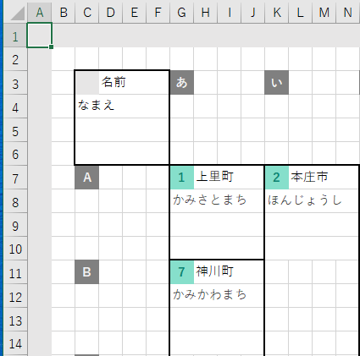
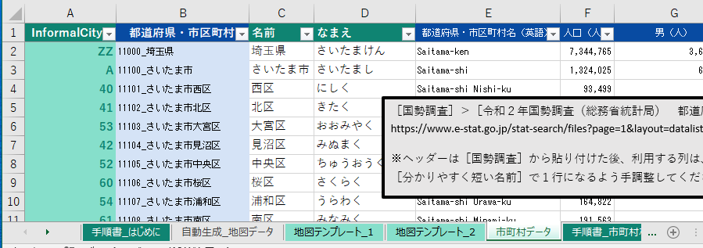

 |  |  |  | 👇 | 以下は市町村１つ分の凡例です。
 |  |  |  |  |  |  |  |  |  |  |  | ［市町村データ］ |  | ワークシートの列名を、
 |  |  |  |  |  |  |  |  |  |  |  | 👇 | 以下の凡例に入れてください。

 |  |  |  |  |  |  |  |  |  |  |  |  | 転写先セル
R3.0.5.0 |  |  |  |  |  |  |  |  |  |  |  |  | BU4
 |  |  | ここに入力できます。
 |  |  |  | A | B | C | D
R3.1.0 |  |  | 1 |  | 名前
 |  |  | 2 | なまえ
 |  |  | 3
 |  |  | 4

 |  |  |  |  |  |  |  |  |  |  |  |  | 凡例の元データのテーブルの右下隅のセル
R3.3.0 |  |  |  |  |  |  |  |  |  |  |  |  | D4
 |  |  |  |  |  |  |  |  |  |  |  |  | 上の黄色い枠に書かれている番地を使ってください。

 |  |  |  |  | よくわからないときは、このままにしてください。

 |  | 手順４

 |  |  |  | 👇 | 以下はヒートマップの色の凡例です。
 |  |  |  |  | 今回は使っていないので、このままにして、次の手順へ進んでください。
 |  |  |  |  |  |  |  |  |  |  |  |  | 転写先セル
R4.0.9.0 |  |  |  |  |  |  |  |  |  |  |  |  | BU9
 |  |  |  |  |  |  |  |  |  |  |  |  | 使っていないのでこのまま。
 |  |  |  | A | B | C | D | E | F | G | H
R4.1.0 |  |  | 1 | No | 以上 |  |  | 背景色 |  | 前景色
 |  |  | 2 | 1

 |  |  |  |  |  |  |  |  |  |  |  |  | 凡例の元データのテーブルの右下隅のセル
R4.3.5.0 |  |  |  |  |  |  |  |  |  |  |  |  | H2
 |  |  |  |  |  |  |  |  |  |  |  |  | 上の黄色い枠に書かれている番地を使ってください。
 |  |  |  | 転写元の範囲
R4.4.0 |  |  |  | B1:F1
 |  |  |  | 上の黄色い枠に書かれている番地を使ってください。

 |  | 手順４

 |  |  |  | 👇 | 以下のボタンを押してください。

 |  |  |  |  |  | ワークシートが生成できたら完了です。

 | 以上
EOF

手順書_全国_人口
 |  |  |  | C1.0 |  |  |  |  |  |  |  |  | C2.0 |  | EOL
 | 手順書 ＞ 個別ヒートマップ

 |  |  |  |  | ［手順書_はじめに］ |  |  |  |  | を読んでから、このページの続きを読んでください。

 |  | 手順１

 |  |  |  |  | 転写元になる［地図テンプレート］のワークシート名等を、
 |  |  |  | 👇 | 以下に入力してください。

 |  |  |  | ワークシート名 |  |  |  |  |  |  |  |  | 範囲
R1.1.0 |  |  |  | 地図テンプレート_全国 |  |  |  |  |  |  |  |  | A1:CB40

 |  | 手順２

 |  |  |  |  |  | 地図の転写先を、
 |  |  |  |  | 👇 | 入力してください。

 |  |  |  |  | ワークシート名を間違えて上書きすると、このワークブックの機能を破損させてしまいかねますので慎重に確認してください。
 |  |  |  | ワークシート名 |  |  |  |  |  |  |  |  | 左上隅セル
R2.1.0 |  |  |  | 自動生成_全国_人口 |  |  |  |  |  |  |  |  | A1

 |  | 手順３

 |  |  |  | 👇 | 以下は市町村１つ分の凡例です。
 |  |  |  |  |  |  |  |  |  |  |  | ［市町村データ］ |  | ワークシートの列名を、
 |  |  |  |  |  |  |  |  |  |  |  | 👇 | 以下の凡例に入れてください。

 |  |  |  |  |  |  |  |  |  |  |  |  | 転写先セル
R3.0.5.0 |  |  |  |  |  |  |  |  |  |  |  |  | BU4
 |  |  | ここに入力できます。
 |  |  |  | A | B | C | D
R3.1.0 |  |  |  |  | 名前
 |  |  |  | 人口密度（人/km2）
 |  |  |  | 人口（人）
 |  |  |  | 面積（km2）

 |  |  |  |  |  |  |  |  |  |  |  |  | 凡例の元データのテーブルの右下隅のセル
R3.3.0 |  |  |  |  |  |  |  |  |  |  |  |  | D4
 |  |  |  |  |  |  |  |  |  |  |  |  | 上の黄色い枠に書かれている番地を使ってください。

 |  |  |  |  | ヒートマップにするデータを１つ選んで太字にスタイル設定してください。

 |  | 手順４

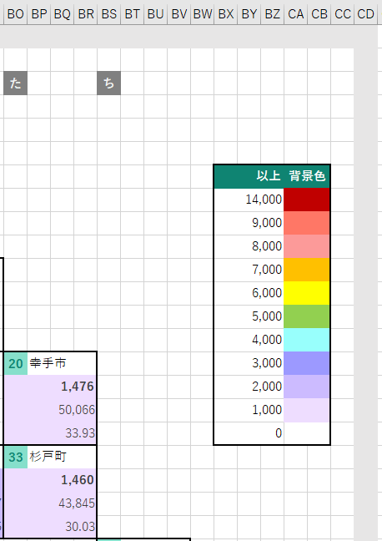

 |  |  |  |  |  | ヒートマップの色の凡例です。

 |  |  |  |  |  |  |  |  |  |  |  |  | 転写先の左上隅セル
R4.0.9.0 |  |  |  |  |  |  |  |  |  |  |  |  | BU9

 |  |  |  |  | 👇 | 以下の黄色い枠内に、［以上］列の数値と、［背景色］を設定してください。

 |  |  |  | A | B | C | D | E | F | G | H
R4.1.0 |  |  | 1 | No | 以上 |  |  | 背景色 |  | 前景色
 |  |  | 2 | 1 | 10,000,000
 |  |  | 3 | 2 | 7,500,000
 |  |  | 4 | 3 | 5,000,000
 |  |  | 5 | 4 | 2,500,000
 |  |  | 6 | 5 | 1,250,000
 |  |  | 7 | 6 | 1,000,000
 |  |  | 8 | 7 | 750,000
 |  |  | 9 | 8 | 500,000
 |  |  | 10 | 9 | 250,000
 |  |  | 11 | 10 | 125,000
 |  |  | 12 | 11 | 0

 |  |  |  |  |  |  |  |  |  |  |  |  | 凡例の元データのテーブルの右下隅のセル
R4.3.5.0 |  |  |  |  |  |  |  |  |  |  |  |  | H12
 |  |  |  |  |  |  |  |  |  |  |  |  | 上の黄色い枠に書かれている番地を使ってください。
 |  |  |  | 転写元の範囲
R4.4.0 |  |  |  | B1:F12
 |  |  |  | 上の黄色い枠に書かれている番地を使ってください。

 |  | 手順４

 |  |  |  | 👇 | 以下のボタンを押してください。

 |  |  |  |  |  | ワークシートが生成できたら完了です。

 | 以上
EOF

